Расчет
0. Построить завимость расхода от электтрической мощности в т и п режимах
1. Газовая часть-общая (определать мощность газового блока равную максимальному значение в т режиме )
2.
0.627 | T |  |  |  |  |  | П
1.163 | МВт | т/ч | Гкал/ч | кгс/м2 | альфа |  | МВт | т/ч | Гкал/ч | кгс/м2 | альфа
0.098 | 60 | 220 | 131 | 1.2 |  |  | 60 | 350 | 206 | 13 |  |  | Газовая часть-1-мощность | 198.36
 |  |  |  |  |  |  |  |  |  |  |  |  | Газовая часть-2-мощность | 107.02
 |  |  |  |  |  |  |  |  |  |  |  |  | эл. мощность П при макс Т расходе | 41.98
 | МВт | МВт | МВт | Мпа | альфа | китт | МВт | МВт | МВт | Мпа | альфа | китт | эл. мощность дабавки для П режиме | 18.02
 | 60 | 198.36 | 121 | 0.1176 | 2.02 | 0.91 | 60 | 305.38 | 228 | 1.274 | 3.8 | 0.94

Диаграммы
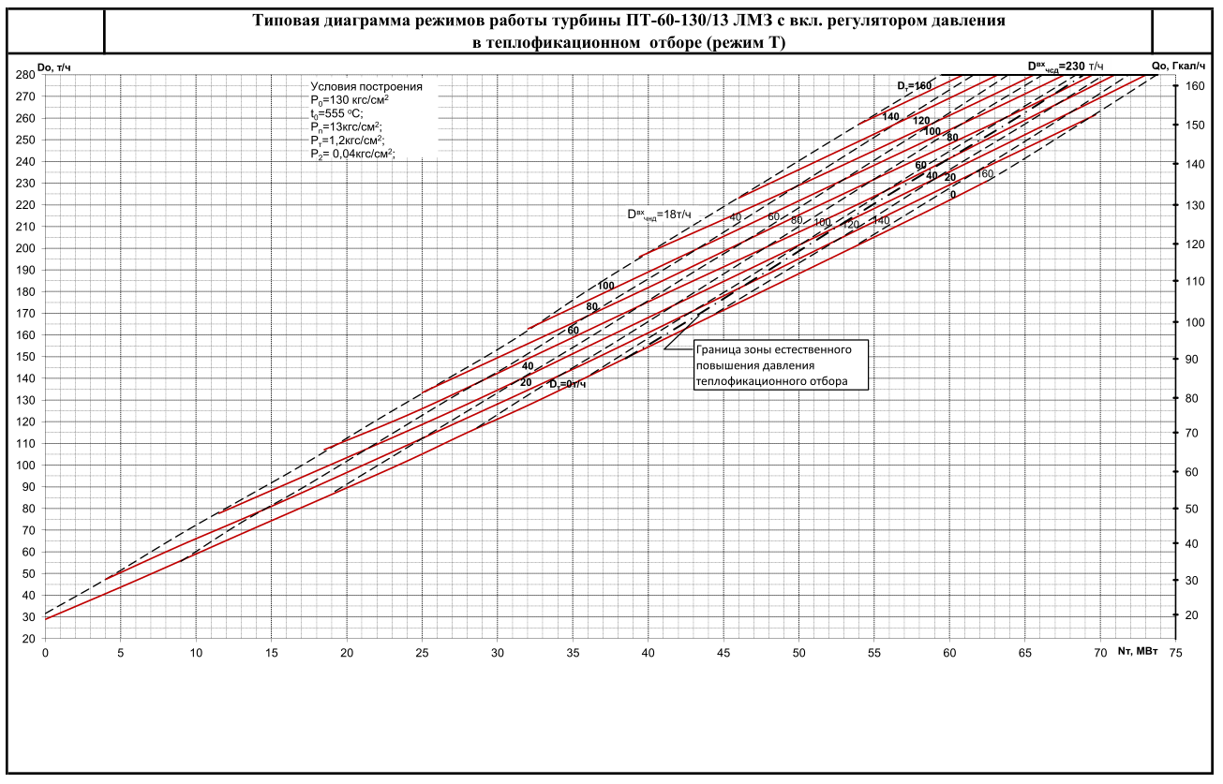
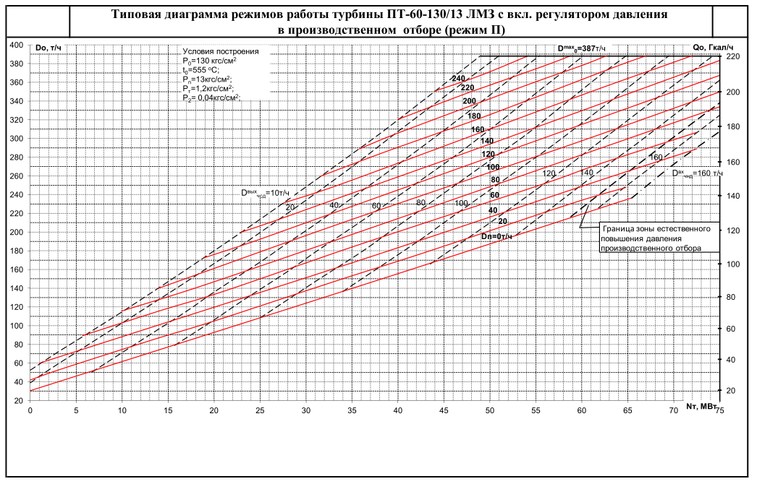

Тех.минимумы
